Mapa de Riesgos de Corrupción
 | MAPA DE RIESGO INHERENTE |  |  |  |  |  | MAPA DE RIESGO RESIDUAL
P R O B A B I L I D A D | Resultados de la calificación del Riesgo de Corrupción |  |  |  |  | P R O B A B I L I D A D | Resultados de la calificación del Riesgo de Corrupción |  |  |  |  | RIESGO INHERENTE
 | Probabilidad | Puntaje | Zonas de riesgo de corrupción |  |  |  | Probabilidad | Puntaje | Zonas de riesgo de corrupción
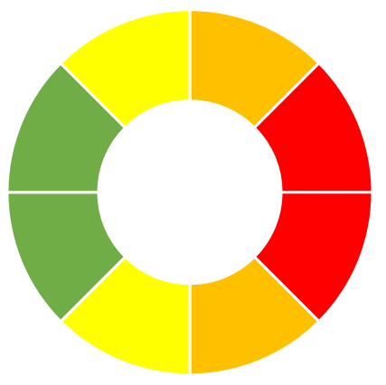
3
6,38%
Moderado
26
55,32%
Alto
 | Casi seguro | 5 | Extremo | Extremo | R46 Extremo (1) |  | Casi seguro | 5 | Extremo | Extremo | Extremo
0
0%
Bajo
47 Riesgos
18
38,3%
Extremo
 | Probable | 4 | Alto | Extremo | Extremo |  | Probable | 4 | Alto | Extremo | R46 Extremo (1)
0
0%
Bajo
96
Controles
12
25,53%
Extremo
 | Posible | 3 | Alto | R4,R23,R24,R32,R41,R45 Extremo (6) | Extremo |  | Posible | 3 | Alto | Extremo | Extremo
3
6,38%
Moderado
32
68,09%
Alto
 | Improbable | 2 | Moderado | R28,R31 Alto (2) | R3,R13 Extremo (2) |  | Improbable | 2 | Moderado | Alto | Extremo
 | Rara Vez | 1 | R10,R21,R22 Moderado (3) | R1,R2,R5,R6,R7,R8,R9,R15 R16,R17,R18,R25,R26,R27,R29,R30,R33,R34,R35,R38,R39, R40,R42,R43 Alto (24) | R11,R12,R14,R19,R20,R36, R37,R44,R47 Extremo (9) |  | Rara Vez | 1 | R10,R21,R22 Moderado (3) | R1,R2,R4,R5,R6,R7,R8,R9, R15,R16,R17,R18,R23,R24,R25,R26,R27,R28,R29,R30,R31, R32,R33,R34,R35,R38,R39, R40,R41,R42,R43,R45 Alto (32) | R3,R11,R12,R13,R14,R19, R20,R36 R37,R44,R47 Extremo (11) | RIESGO RESIDUAL
 | Impacto |  | Moderado | Mayor | Catastrófico |  | Impacto |  | Moderado | Mayor | Catastrófico
 | Puntaje |  | 1 | 2 | 3 |  | Puntaje |  | 1 | 2 | 3

 | I M P A C T O |  |  |  |  |  | I M P A C T O

